Hoja1
FLUXU MAXIMOA

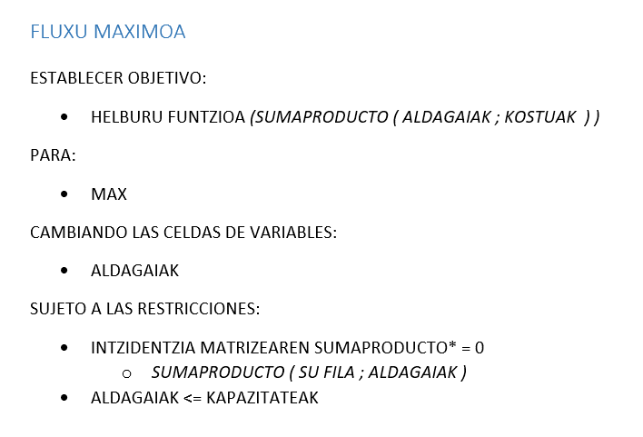
 |  | Aldagaiak
 |  | x1 | x2 | x3 | x4 | x5 | x6 | x7 | x8 | x9 | x10 | x11 |  | Helburu-funtzioa
 |  |  |  |  |  |  |  |  |  |  |  |  |  | 0

Kostuak |  | 0 | 0 | 0 | 0 | 0 | 0 | 0 | 0 | 0 | 0 | 1
 |  | Arkuak
Intzidentzia matrizea |  | ac | ae | cd | cf | ef | eg | db | dg | fg | gb | ba
 | a | -1 | -1 |  |  |  |  |  |  |  |  | 1 | 0 | = | 0
 | c | 1 |  | -1 | -1 |  |  |  |  |  |  |  | 0 | = | 0
 | d |  |  | 1 |  |  |  | -1 | -1 |  |  |  | 0 | = | 0
 | e |  | 1 |  |  | -1 | -1 |  |  |  |  |  | 0 | = | 0
 | f |  |  |  | 1 | 1 |  |  |  | -1 |  |  | 0 | = | 0
 | g |  |  |  |  |  | 1 |  | 1 | 1 | -1 |  | 0 | = | 0
 | b |  |  |  |  |  |  | 1 |  |  | 1 | -1 | 0 | = | 0

Kapazitateak |  | 22 | 40 | 14 | 35 | 9 | 25 | 17 | 4 | 30 | 47

